对账
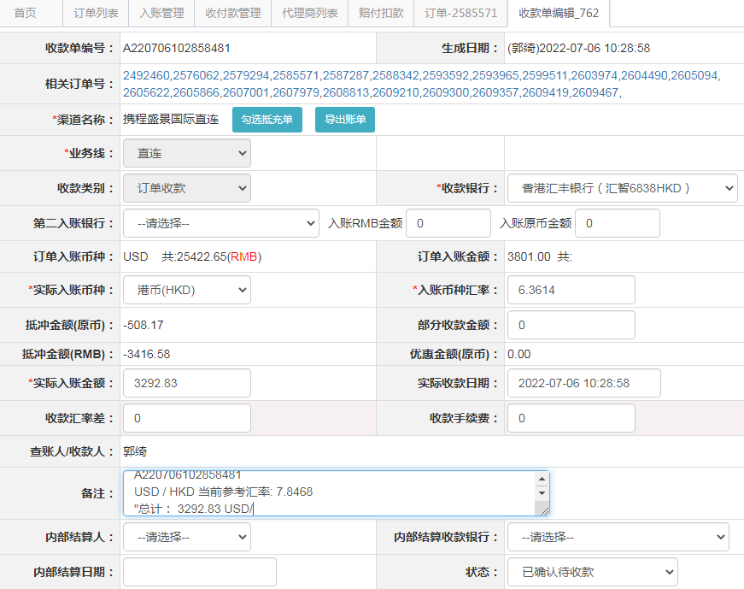
订单号 | 入住日期 | 离店日期 | 应收 |  |  |  | ，
17744206972 | 2022-07-02 | 2022-07-03 | 226 | 226 | 2492460 | 0 | ，2492460 | #N/A
18049565906 | 2022-07-02 | 2022-07-03 | 107 | 107.00 | 2576062 | 0 | ，2576062 | 直连
18065087757 | 2022-07-02 | 2022-07-03 | 543 | 543.00 | 2579294 | 0 | ，2579294 | 直连
18091868266 | 2022-07-02 | 2022-07-03 | 51.83 | 56.00 | 2585571 | -4.17 | ，2585571 | 直连 | 本期扣款4.17元
18098824199 | 2022-07-01 | 2022-07-03 | 367 | 367.00 | 2587287 | 0 | ，2587287 | 直连
18106999620 | 2022-07-02 | 2022-07-03 | 111 | 111.00 | 2588342 | 0 | ，2588342 | 直连
18136321586 | 2022-07-02 | 2022-07-03 | 53 | 53.00 | 2593592 | 0 | ，2593592 | 直连
18138009936 | 2022-07-02 | 2022-07-03 | 143 | 143.00 | 2593965 | 0 | ，2593965 | 直连
18178872587 | 2022-07-02 | 2022-07-03 | 127 | 127.00 | 2599511 | 0 | ，2599511 | 直连
18215581079 | 2022-07-02 | 2022-07-03 | 74 | 74.00 | 2603974 | 0 | ，2603974 | 直连
18220554081 | 2022-07-01 | 2022-07-03 | 80 | 80.00 | 2604490 | 0 | ，2604490 | 直连
18225366798 | 2022-07-01 | 2022-07-03 | 74 | 74.00 | 2605094 | 0 | ，2605094 | 直连
18230274401 | 2022-07-02 | 2022-07-03 | 63 | 63.00 | 2605622 | 0 | ，2605622 | 直连
18231556001 | 2022-07-01 | 2022-07-03 | 74 | 74.00 | 2605866 | 0 | ，2605866 | 直连
18241739862 | 2022-06-30 | 2022-07-03 | 321 | 321.00 | 2607001 | 0 | ，2607001 | 直连
18249894021 | 2022-07-01 | 2022-07-03 | 455 | 455.00 | 2607979 | 0 | ，2607979 | 直连
18260073018 | 2022-07-02 | 2022-07-03 | 55 | 55.00 | 2608813 | 0 | ，2608813 | 直连
18264318078 | 2022-07-02 | 2022-07-03 | 147 | 147.00 | 2609210 | 0 | ，2609210 | 直连
18265431234 | 2022-07-02 | 2022-07-03 | 43 | 43.00 | 2609300 | 0 | ，2609300 | 直连
18265780502 | 2022-07-02 | 2022-07-03 | 52 | 52.00 | 2609357 | 0 | ，2609357 | 直连
18266420709 | 2022-07-02 | 2022-07-03 | 80 | 80.00 | 2609419 | 0 | ，2609419 | 直连
18266807404 | 2022-07-02 | 2022-07-03 | 46 | 46.00 | 2609467 | 0 | ，2609467 | 直连

 |  |  | 3292.83

A220706102858481
USD / HKD 当前参考汇率: 7.8468
总计： 3292.83 USD/ 25838.18 HKD

